I. Část 1a
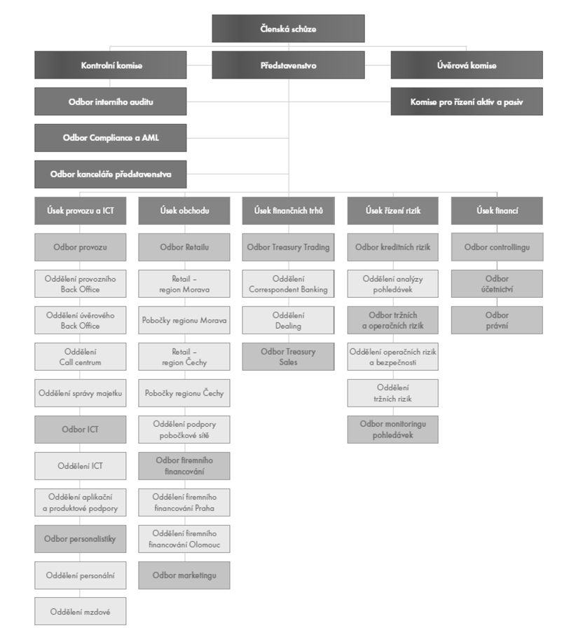
I. Část 1a
Organizační struktura povinné osoby

Organizační struktura povinné osoby |  | Vyhláška č.23/2014 Sb., Příloha 10

Informace platné k datu | 2014-03-31
Počet obchodních míst | 31 | Bod 1 písm. h)
Počet pracovníků (přepočtený stav) | 163
Organizační struktura povinné osoby (platná od 1.4.2014)

